Instructions Remit pg1-ENG
 |  | Remittance Form Instructions

1 | Enter the remittance date at the top left hand corner of the remittance form
2 | Select office code from the drop down menu
 | · Note: you must click on the shaded square to access the drop down menu.
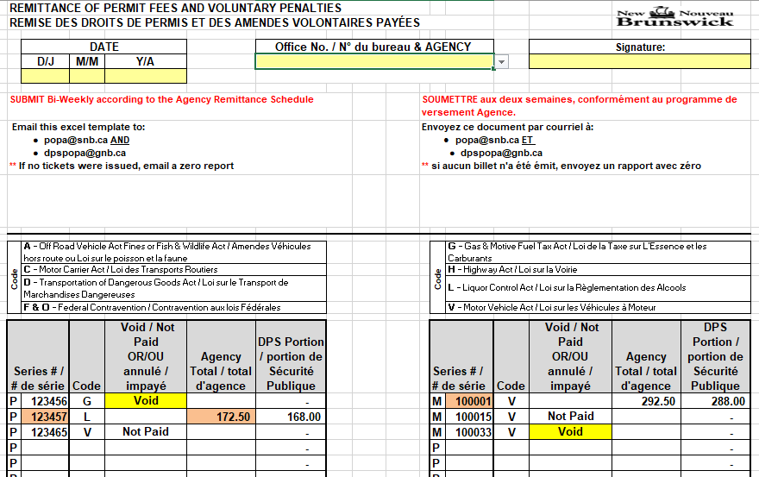
1
2
3
3 | Enter your name
4.a) | Enter the ticket number in the “Series #” column. Ensure the correct letter (P or M) is selected from the drop down menu before entering the ticket number.

b) | Select the fine code from the drop down menu in the “Code” column
 | Note: To ensure proper codes are selected please refer to the CODE section at the top of the remittance form:

c) | Select the ticket status from the drop down menu in the “VOID/NOT PAID” section.
 | · NOTE: If the ticket has a paid status, leave this field blank.
d) | Enter the ticket amount in the “Agency Total” section.
 | · NOTE: You will notice the JPS portion auto-calculate in the “JPS Portion” section. Continue until you have entered the remainder of tickets
· Select the ticket status from the drop down menu in the “VOID/NOT PAID” section.
e) | Select the government agency where payment was received. “SNB or JPS”
5.a) | Select file at the top left corner of the screen, then “Send Using E-mail, “Send as Attachment”
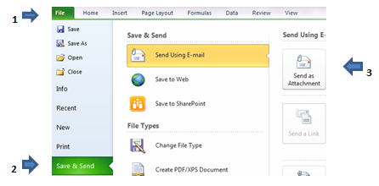
4

b) | Attach and email to popa@snb.ca (SNB) and DPSPOPA@gnb.ca (JPS)
 | o In subject line, please indicate your Agency name & Remittance Date
6 | ** It is recommended you keep a copy for your records.

Instructions Remit pg2-ENG
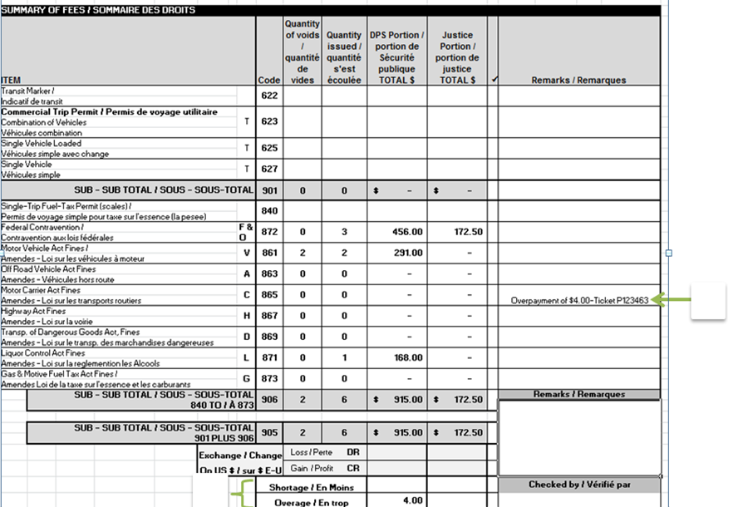
7 | Enter any Remarks or additional information as required
8 | Enter Shortages/Overages as required

8

7

Instructions Remit-pg1-FR
 |  | Instructions relatives au formulaire de remise

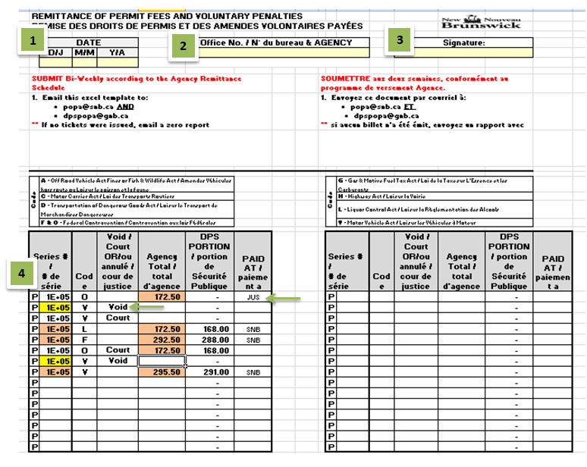
1 | Saisissez la date de la remise dans le coin supérieur gauche du formulaire de remise.
2 | Sélectionnez le code de bureau dans le menu déroulant.
 | · Remarque : Vous devez cliquer sur le carré ombragé pour avoir accès au menu déroulant.
3 | Saisissez votre nom.
4a) | Saisissez le numéro de billet dans la colonne « # de série ».
b) | Sélectionnez le code de l’amende dans le menu déroulant de la colonne « Code ».
 | Remarque : Pour vous assurer de sélectionner les bons codes, reportez-vous à la section CODE au haut du formulaire de remise.

c) | Sélectionnez l’état du billet dans le menu déroulant de la section « vide / cour de justice ».
 | · Remarque : Si le billet est payé, laissez ce champ vide.
d) | Saisissez le montant du billet dans la partie « Total d’agence ».
e) | · Remarque : Vous remarquerez que la portion du JSP se calcule automatiquement dans la section « Portion JSP ». Continuez jusqu’à ce que vous ayez entré le reste des billets.
 | · Sélectionnez l’état du billet dans le menu déroulant de la partie « vide / cour de justice ».

 | Sélectionnez l’organisme gouvernemental qui a reçu le paiement. « SNB ou JPS »
5a) | Sélectionnez « Fichier » dans le coin supérieur gauche de l’écran, cliquez sur « Envoyer à l’aide de la messagerie », puis « Envoyer en tant que pièce jointe ».

b) | Joignez le fichier et envoyez-le par courriel à popa@snb.ca (SNB) et DPSPOPA@gnb.ca (MSP).
 | o Dans l’objet du courriel, indiquez le nom de votre organisme et la date de remise.

6 | ** Nous vous recommandons de conserver une copie pour vos dossiers.

Instructions Remit pg2-FR
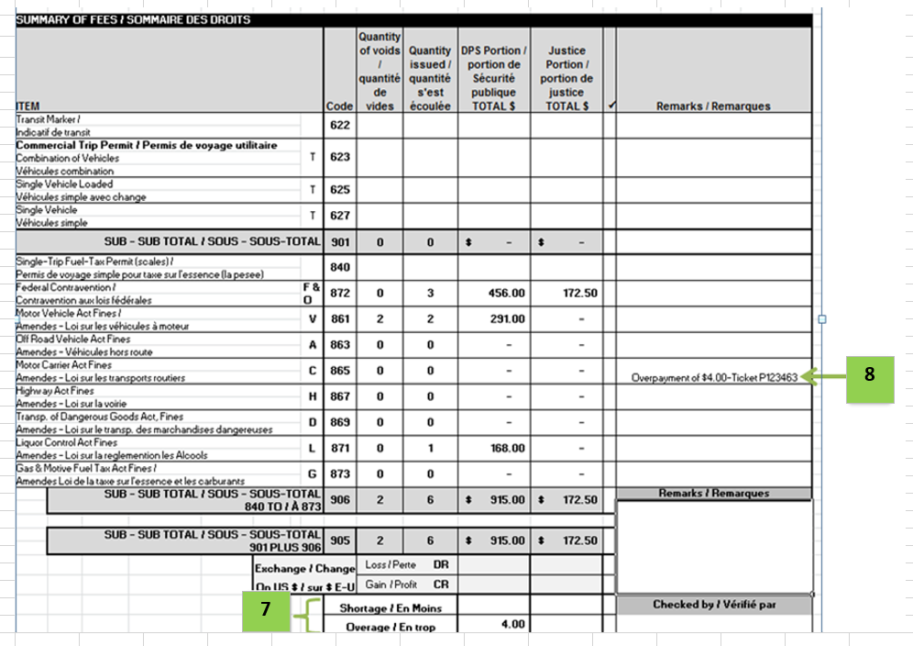
7 | Entrez les remarques ou les informations supplémentaires requises.
8 | Entrez les excédents/ déficts selon les besoins.

